상품제안서
파이롯트 지워지는 프릭션 볼3색 슬림 볼펜 0.5 | 상품코드: S26870

 |  |  |  |  |  |  | 02-713-8555 | www.synergygift.co.kr
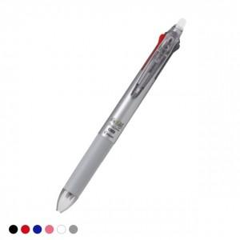 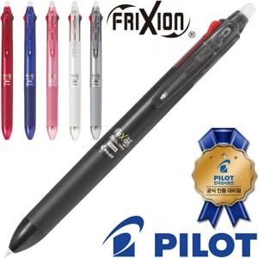

【상세/제작정보】

【인쇄/포장옵션】 | 실크 / OPP(비닐)

【공급단가】 | 수량 | 100~ | 300~ | 500~ | 1,000~ | 3,000~
*VAT별도 | 단가 | 6,070원 | 5,970원 | 5,830원 | 5,600원 | 5,370원

【상품 URL】 | https://www.synergygift.co.kr:443/src/goods_detail.php?gdno=26870

